Sheet1
ポートフォリオシート

氏名 | 大川 創 | 所属 | 東京コミュニケーションアート専門学校

作品名 | Water Color | 作品画像

ジャンル | 2D色塗りパズル | 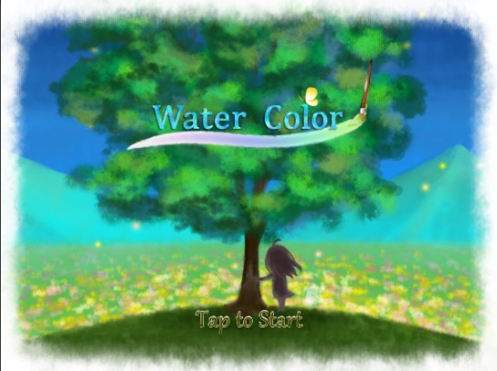
プラットフォーム | IOS(ipad)
開発環境 | Unity2018.3.5f
使用言語 | C#
制作期間 | 2019年4月～2019年9月
チーム人数 | プランナー3名、プログラマー3名、グラフィッカー9名

■ゲーム概要
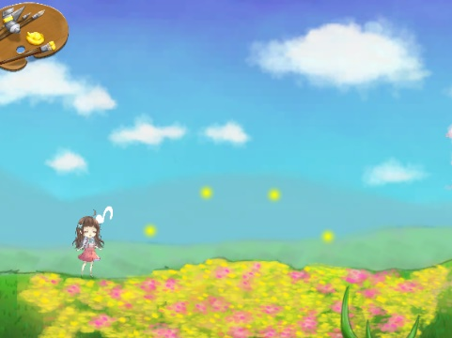 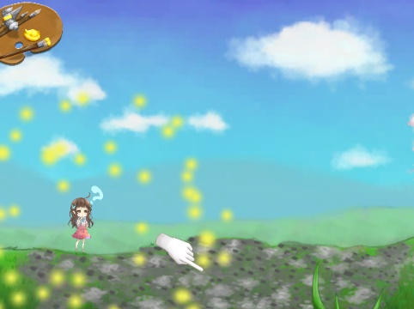 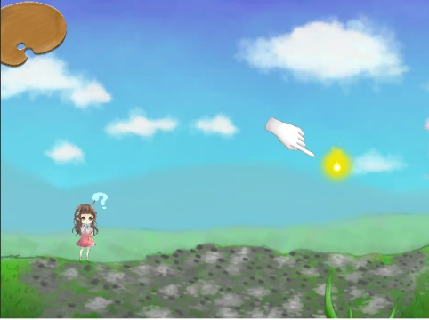 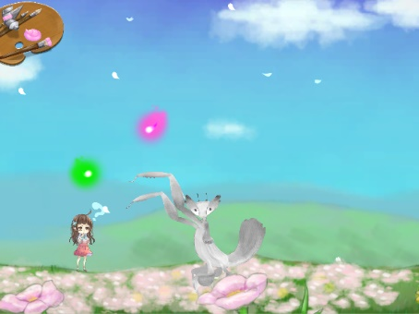 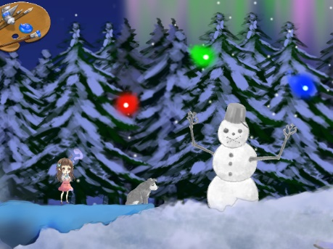 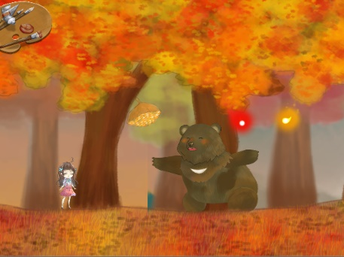 不思議な筆を持った少女が、色を失った生き物、自然物に本来の色を取り戻させながら進む簡単パズルゲーム

様々な色に光る色の精をタッチ。
色の精が少女の元にやってきて
色をくれます。
白黒の生き物をタッチすると
色を付けることができます。

ゲーム内には3つの季節のステージがあり、季節ごとに様々な動物がいます。

■制作担当箇所
ゲーム全般のプログラミング、ParticleSystemを使ったエフェクトの作成

■アピールポイント
・ゲーム全体のタッチ処理 ・ParticleSystemを使った色の精の作成 ・色を与えていく生物たちを管理するコードの汎用性の意識 ・Cameraのレイヤーを分けてステージ背景の遠近感を表現

■ファイル名 | ソースファイル：WaterColor/source

